INSTRUÇÕES
Instruções Iniciais
Para facilitar a navegabilidade entre as planilhas
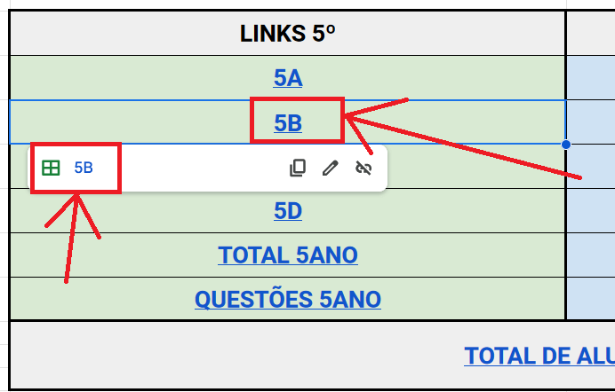
 | Prezado(a) Professor(a)
 | Este arquivo contém um número grande de planilhas.
 | Para facilitar o acesso às suas turmas, siga as orientações:
 | a) acesse a planilha MENU
 | b) aponte o mouse sobre qual é sua sala (2º D por exemplo)
 | c) clique sobre o ícone exibido (conforme figura ao lado)
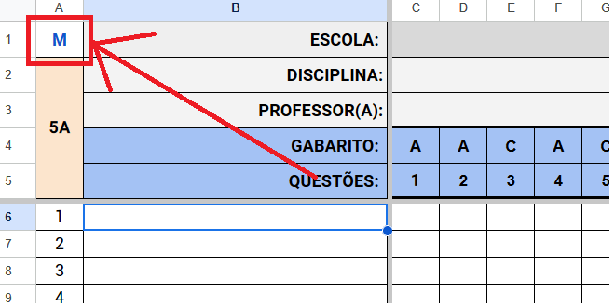
 | d) para retornar à planilha MENU, clique na letra "M"
 | localizada no canto superior esquerdo da planilha

TOTAL 5ANO
M | ESCOLA: |  | EMEB PROF LUIZ PÂNTANO
5º | DISCIPLINA: |  | PORTUGUÊS
 | QUESTÕES: |  | 1 | 2 | 3 | 4 | 5 | 6 | 7 | 8 | 9 | 10 | 11 | 12 | 13 | 14 | 15 | 16 | 17 | 18 | 19 | 20 | 21 | 22
MUNICÍPIO: |  |  | 86.67 | 66.04 | 44.06 | 79.54 | 81.41 | 81.32 | 63.75 | 35.40 | 74.70 | 77.25 | 26.83 | 67.66 | 67.40 | 69.78 | 48.73 | 48.81 | 42.61 | 55.09 | 55.01 | 57.22 | 62.90 | 57.22
#NAME?
#NAME? |  |  | 86.96 | 78.26 | 52.17 | 91.30 | 91.30 | 95.65 | 78.26 | 43.48 | 91.30 | 73.91 | 47.83 | 82.61 | 82.61 | 78.26 | 43.48 | 65.22 | 60.87 | 56.52 | 52.17 | 56.52 | 65.22 | 52.17
#NAME?
#NAME?
TOTAL DE ACERTOS: |  |  | #REF! | #REF! | #REF! | #REF! | #REF! | #REF! | #REF! | #REF! | #REF! | #REF! | #REF! | #REF! | #REF! | #REF! | #REF! | #REF! | #REF! | #REF! | #REF! | #REF! | #REF! | #REF!
MÉDIA DA ESCOLA: |  |  | 86.96 | 78.26 | 52.17 | 91.30 | 91.30 | 95.65 | 78.26 | 43.48 | 91.30 | 73.91 | 47.83 | 82.61 | 82.61 | 78.26 | 43.48 | 65.22 | 60.87 | 56.52 | 52.17 | 56.52 | 65.22 | 52.17
5ºs PORTUGUÊS
 | MUNICÍPIO | 5A | 5B
1 | 86.67 | 0.00 | 86.96 | 0.00 | 0.00
2 | 66.04 | 0.00 | 78.26 | 0.00 | 0.00
3 | 44.06 | 0.00 | 52.17 | 0.00 | 0.00
4 | 79.54 | 0.00 | 91.30 | 0.00 | 0.00
5 | 81.41 | 0.00 | 91.30 | 0.00 | 0.00
6 | 81.32 | 0.00 | 95.65 | 0.00 | 0.00
7 | 63.75 | 0.00 | 78.26 | 0.00 | 0.00
8 | 35.40 | 0.00 | 43.48 | 0.00 | 0.00
9 | 74.70 | 0.00 | 91.30 | 0.00 | 0.00
10 | 77.25 | 0.00 | 73.91 | 0.00 | 0.00
11 | 26.83 | 0.00 | 47.83 | 0.00 | 0.00
12 | 67.66 | 0.00 | 82.61 | 0.00 | 0.00
13 | 67.40 | 0.00 | 82.61 | 0.00 | 0.00
14 | 69.78 | 0.00 | 78.26 | 0.00 | 0.00
15 | 48.73 | 0.00 | 43.48 | 0.00 | 0.00
16 | 48.81 | 0.00 | 65.22 | 0.00 | 0.00
17 | 42.61 | 0.00 | 60.87 | 0.00 | 0.00
18 | 55.09 | 0.00 | 56.52 | 0.00 | 0.00
19 | 55.01 | 0.00 | 52.17 | 0.00 | 0.00
20 | 57.22 | 0.00 | 56.52 | 0.00 | 0.00
21 | 62.90 | 0.00 | 65.22 | 0.00 | 0.00
22 | 57.22 | 0.00 | 52.17 | 0.00 | 0.00
AGENOR |  | 5º ANO
PROVAS FEITAS |  | #REF!
MÉDIA MATEMÁTICA |  | 0.00

TOTAL 9ANO
M | ESCOLA: |  | EMEB PROF LUIZ PÂNTANO
9º | DISCIPLINA: |  | PORTUGUÊS
 | QUESTÕES: |  | 1 | 2 | 3 | 4 | 5 | 6 | 7 | 8 | 9 | 10 | 11 | 12 | 13 | 14 | 15 | 16 | 17 | 18 | 19 | 20
MUNICÍPIO: |  |  | 83.85 | 58.73 | 75.78 | 35.22 | 41.27 | 77.40 | 86.18 | 62.06 | 70.53 | 65.79 | 72.15 | 38.24 | 28.56 | 43.79 | 20.28 | 47.12 | 57.21 | 67.81 | 41.88 | 28.56
#NAME? |  |  | 95.45 | 63.64 | 86.36 | 31.82 | 45.45 | 81.82 | 95.45 | 68.18 | 81.82 | 72.73 | 86.36 | 54.55 | 18.18 | 50.00 | 4.55 | 40.91 | 81.82 | 81.82 | 59.09 | 27.27
#NAME? |  |  | 95.24 | 66.67 | 85.71 | 42.86 | 42.86 | 76.19 | 95.24 | 66.67 | 76.19 | 71.43 | 47.62 | 38.10 | 19.05 | 57.14 | 28.57 | 52.38 | 71.43 | 66.67 | 38.10 | 19.05
#NAME?
#NAME?
TOTAL DE ACERTOS: |  |  | 41 | 28 | 37 | 16 | 19 | 34 | 41 | 29 | 34 | 31 | 29 | 20 | 8 | 23 | 7 | 20 | 33 | 32 | 21 | 10
MÉDIA DA ESCOLA: |  |  | 95.3 | 65.2 | 86.0 | 37.3 | 44.2 | 79.0 | 95.3 | 67.4 | 79.0 | 72.1 | 67.0 | 46.3 | 18.6 | 53.6 | 16.6 | 46.6 | 76.6 | 74.2 | 48.6 | 23.2
9ºs PORTUGUÊS
 | MUNICÍPIO | 9A | 9B
1 | 83.85 | 95.45 | 95.24 | 0.00 | 0.00
2 | 58.73 | 63.64 | 66.67 | 0.00 | 0.00
3 | 75.78 | 86.36 | 85.71 | 0.00 | 0.00
4 | 35.22 | 31.82 | 42.86 | 0.00 | 0.00
5 | 41.27 | 45.45 | 42.86 | 0.00 | 0.00
6 | 77.40 | 81.82 | 76.19 | 0.00 | 0.00
7 | 86.18 | 95.45 | 95.24 | 0.00 | 0.00
8 | 62.06 | 68.18 | 66.67 | 0.00 | 0.00
9 | 70.53 | 81.82 | 76.19 | 0.00 | 0.00
10 | 65.79 | 72.73 | 71.43 | 0.00 | 0.00
11 | 72.15 | 86.36 | 47.62 | 0.00 | 0.00
12 | 38.24 | 54.55 | 38.10 | 0.00 | 0.00
13 | 28.56 | 18.18 | 19.05 | 0.00 | 0.00
14 | 43.79 | 50.00 | 57.14 | 0.00 | 0.00
15 | 20.28 | 4.55 | 28.57 | 0.00 | 0.00
16 | 47.12 | 40.91 | 52.38 | 0.00 | 0.00
17 | 57.21 | 81.82 | 71.43 | 0.00 | 0.00
18 | 67.81 | 81.82 | 66.67 | 0.00 | 0.00
19 | 41.88 | 59.09 | 38.10 | 0.00 | 0.00
20 | 28.56 | 27.27 | 19.05 | 0.00 | 0.00
AGENOR |  | 9º ANO
PROVAS FEITAS |  | 43
MÉDIA MATEMÁTICA |  | 0.00

